전자구매 계약서화면
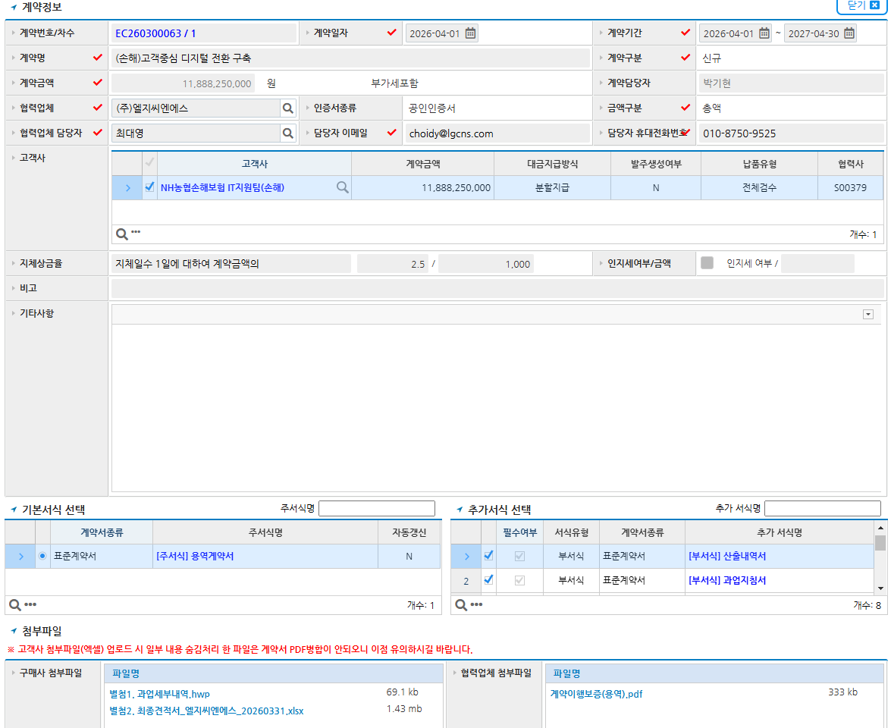
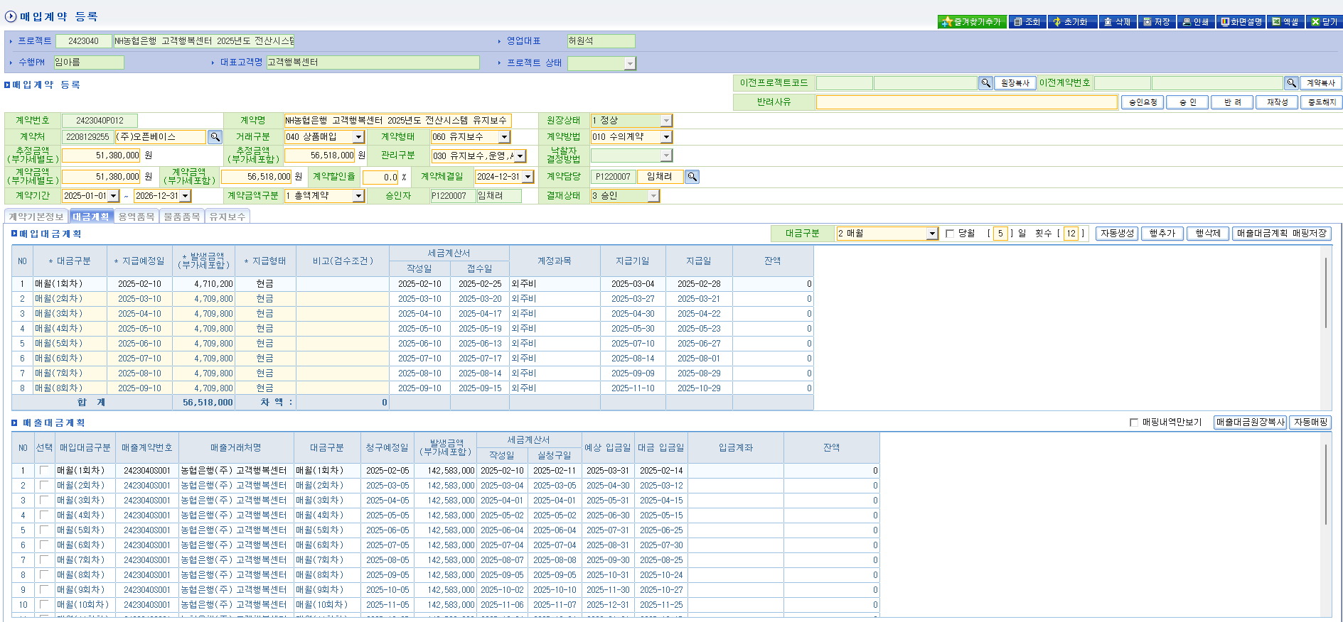
구분 | 테이블 | 컬럼
전자구매 | 계약원장 | 계약번호
 |  | 계약차수
 |  | 계약명
 |  | 계약일자
 |  | 계약시작일
 |  | 계약종료일
 |  | 계약금액
 |  | 계약담당자
 |  | 계약구분 [신규/변경/연장]
 |  | 서식명
 |  | 계약방법
 |  | 낙찰자결정방법
 |  | 계약의뢰금액
 |  | 협력업체명
 |  | 협력업체담당자
 |  | 협력업체담당자이메일
 |  | 협력업체담당자전화번호
 |  | 지체상금율1
 |  | 지체상금율2
 |  | 계약이행보증증권파일
 |  | 고객사첨부파일
 |  | 협력사첨부파일
 |  | 품목명(금액이 가장큰 하나만)
 |  | 용역사업대가총액
 |  | 용역할인율
 |  | 물품소비자금액
 |  | 물품할인율
 |  | 물품무상유지보수기간(월)
 |  | 유지보수대상도입금액
 |  | 유지보수요율
 |  | 사업담당자
 |  | 계약이행보증금액
전자구매 | 대금원장 | 차수
 |  | 차수구분
 |  | 차수명
 |  | 지금예정금액
 |  | 대금지급조건(비고)

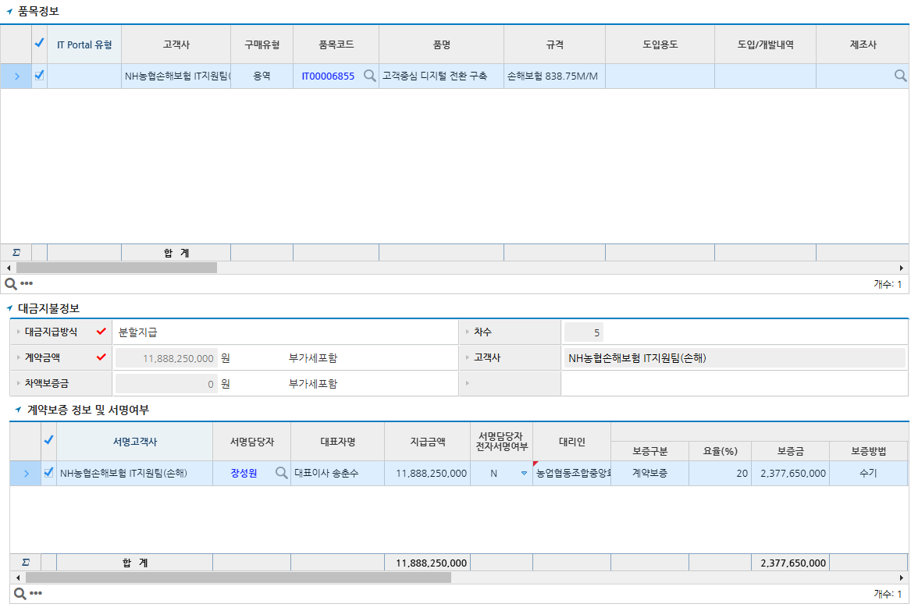
구분 | 테이블 | 컬럼
ERP | 계약원장 | 프로젝트코드
 |  | 프로젝트명
 |  | 수행PM
 |  | 대표고객명
 |  | 영업대표
 |  | 계약번호 (프로젝트코드+P000)
 |  | 계약명
 |  | 계약상대방
 |  | 거래구분
 |  | 계약형태
 |  | 계약방법
 |  | 낙찰자결정방법
 |  | 추정금액
 |  | 관리구분
 |  | 계약할인율
 |  | 계약체결일
 |  | 계약금액구분
 |  | 계약시작일
 |  | 계약종료일
 |  | 계약금액
 |  | 계약담당자
 |  | 협력업체담당자
 |  | 협력업체담당자이메일
 |  | 협력업체담당자전화번호
 |  | 계약서
 |  | 견적서
 |  | 기타첨부파일
 |  | 품목명(금액이 가장큰 하나만)
 |  | 용역사업대가총액
 |  | 용역할인율
 |  | 물품소비자금액
 |  | 물품할인율
 |  | 물품무상유지보수기간(월)
 |  | 유지보수대상도입금액
 |  | 유지보수요율
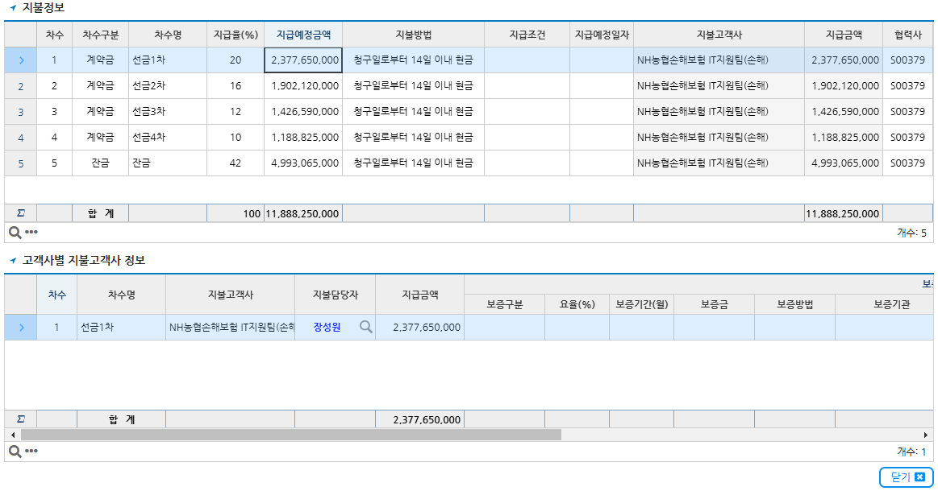
 |  | 제조사
전자구매 | 대금계획 | 대금구분
 |  | 지급예정일
 |  | 발생금액
 |  | 지급형태
 |  | 검수조건

